상품제안서
[아이디메이커스] LED 골프티 에이밍기능 분실방지 높이조절 카르마 골프티꽂이 선물세트(4P) | 상품코드: F26225

 |  |  |  |  |  |  | 02-412-0044 | www.easy1.co.kr
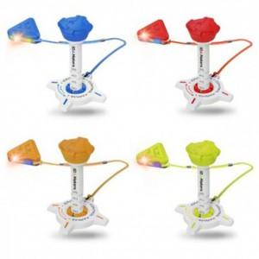

【상세/제작정보】 | 라벨지 별도문의

【인쇄/포장옵션】 | / 포장지포장

【공급단가】 | 수량 | 20~ | 50~ | 100~ | 300~ | 500~
*VAT별도 | 단가 | 23,060원 | 22,690원 | 22,140원 | 21,590원 | 21,220원

【상품 URL】 | https://dev.easy1.co.kr:443/src/goods_detail.php?gdno=26225

